xgboost-1
age | sex | cp | trestbps | chol | fbs | restecg | thalach | exang | oldpeak | slope | ca | thal | target | NO | FITUR
54 | 1 | 0 | 120 | 188 | 0 | 1 | 113 | 0 | 1.4 | 1 | 1 | 3 | 0 | 1 | age | thal
59 | 1 | 3 | 170 | 288 | 0 | 0 | 159 | 0 | 0.2 | 1 | 0 | 3 | 0 | 2 | sex
42 | 1 | 0 | 136 | 315 | 0 | 1 | 125 | 1 | 1.8 | 1 | 0 | 1 | 0 | 3 | cp
60 | 0 | 3 | 150 | 240 | 0 | 1 | 171 | 0 | 0.9 | 2 | 0 | 2 | 1 | 4 | trestbps
41 | 1 | 1 | 135 | 203 | 0 | 1 | 132 | 0 | 0 | 1 | 0 | 1 | 1 | 5 | chol
34 | 1 | 3 | 118 | 182 | 0 | 0 | 174 | 0 | 0 | 2 | 0 | 2 | 1 | 6 | fbs
 |  |  |  |  |  |  |  |  |  |  |  |  |  | 7 | restecg
parameter | nilai |  |  |  |  |  |  |  |  |  |  |  |  | 8 | thalach
base_score | 0 |  |  |  |  |  |  |  |  |  |  |  |  | 9 | exang
learning_rate | 0.3 |  |  |  |  |  |  |  |  |  |  |  |  | 10 | oldpeak
gamma | 1 |  |  |  |  |  |  |  |  |  |  |  |  | 11 | slope
lambda | 0 |  |  |  |  |  |  |  |  |  |  |  |  | 12 | ca
min_weight_child | 0 |  |  |  |  |  |  |  |  |  |  |  |  | 13 | thal
max_depth | 2
n_estimator | 1

sigmoid | 0.5

GRADIEN DAN HESSIAN

label asli | probabilitasi(0) | gradien | hessian
0 | 0.5 | 0.5 | 0.25
0 | 0.5 | 0.5 | 0.25
0 | 0.5 | 0.5 | 0.25
1 | 0.5 | -0.5 | 0.25
1 | 0.5 | -0.5 | 0.25
1 | 0.5 | -0.5 | 0.25

Hitung G dan H ROOT NODE
G: | 0
H: | 1.5
S: | 0

Hitung Split Terbaik

age | gradien | hessian | treshold | GL | HL | GR | HR | Similarity L | Similarity R | Gain
34 | -0.5 | 0.25
41 | -0.5 | 0.25 | 37.5 | -0.5 | 0.25 | 0.5 | 1.25 | 1 | 0.2 | -0.4
42 | 0.5 | 0.25 | 41.5 | -1 | 0.5 | 1 | 1 | 2 | 1 | 0.5
54 | 0.5 | 0.25 | 48 | -0.5 | 0.75 | 0.5 | 0.75 | 0.3333333333 | 0.3333333333 | -0.6666666667
59 | 0.5 | 0.25 | 56.5 | 0 | 1 | 0 | 0.5 | 0 | 0 | -1
60 | -0.5 | 0.25 | 59.5 | 0.5 | 1.25 | -0.5 | 0.25 | 0.2 | 0 | -0.9

sex | gradien | hessian | treshold | GL | HL | GR | HR | Similarity L | Similarity R | Gain
0 | -0.5 | 0.25
1 | 0.5 | 0.25 | 0.5 | -0.5 | 0.25 | 0.5 | 1.25 | 1 | 0.2 | -0.4
1 | 0.5 | 0.25
1 | 0.5 | 0.25
1 | -0.5 | 0.25
1 | -0.5 | 0.25

cp | gradien | hessian | treshold | GL | HL | GR | HR | Similarity L | Similarity R | Gain
0 | 0.5 | 0.25
0 | 0.5 | 0.25
1 | 0.5 | 0.25 | 0.5 | 1 | 0.5 | 1 | 1 | 2 | 1 | 0.5
3 | -0.5 | 0.25 | 2 | 1.5 | 0.75 | 0.5 | 0.75 | 3 | 0.3333333333 | 0.6666666667
3 | 0.5 | 0.25
3 | 0.5 | 0.25

trestbps | gradien | hessian | treshold | GL | HL | GR | HR | Similarity L | Similarity R | Gain
118 | -0.5 | 0.25
120 | 0.5 | 0.25 | 119 | -0.5 | 0.25 | 1.25 | 1.25 | 1 | 1.25 | 0.125
135 | -0.5 | 0.25 | 127.5 | 0 | 0.5 | 1 | 1 | 0 | 1 | -0.5
136 | 0.5 | 0.25 | 135.5 | -0.5 | 0.75 | 0.75 | 0.75 | 0.3333333333 | 0.75 | -0.4583333333
150 | -0.5 | 0.25 | 143 | 0 | 1 | 0.5 | 0.5 | 0 | 0.5 | -0.75
170 | 0.5 | 0.25 | 160 | -0.5 | 1.25 | 0.25 | 0.25 | 0.2 | 0.25 | -0.775

chol | gradien | hessian | treshold | GL | HL | GR | HR | Similarity L | Similarity R | Gain
182 | -0.5 | 0.25
188 | 0.5 | 0.25 | 185 | -0.5 | 0.25 | 1.25 | 1.25 | 1 | 1.25 | 0.125
203 | -0.5 | 0.25 | 195.5 | 0 | 0.5 | 1 | 1 | 0 | 1 | -0.5
240 | -0.5 | 0.25 | 221.5 | -0.5 | 0.75 | 0.75 | 0.75 | 0.3333333333 | 0.75 | -0.4583333333
288 | 0.5 | 0.25 | 264 | -1 | 1 | 0.5 | 0.5 | 1 | 0.5 | -0.25
315 | 0.5 | 0.25 | 301.5 | -0.5 | 1.25 | 0.25 | 0.25 | 0.2 | 0.25 | -0.775

fbs | gradien | hessian | treshold | GL | HL | GR | HR | Similarity L | Similarity R | Gain
0 | 0.5 | 0.25
0 | 0.5 | 0.25
0 | 0.5 | 0.25
0 | -0.5 | 0.25
0 | -0.5 | 0.25
0 | -0.5 | 0.25

restecg | gradien | hessian | treshold | GL | HL | GR | HR | Similarity L | Similarity R | Gain
0 | 0.5 | 0.25
0 | -0.5 | 0.25
1 | 0.5 | 0.25 | 0.5 | 0 | 0.5 | 0 | 1 | 0 | 0 | -1
1 | 0.5 | 0.25
1 | -0.5 | 0.25
1 | -0.5 | 0.25

thalach | gradien | hessian | treshold | GL | HL | GR | HR | Similarity L | Similarity R | Gain
113 | 0.5 | 0.25
125 | 0.5 | 0.25 | 119 | 0.5 | 0.25 | -0.5 | 1.25 | 1 | 0.2 | -0.4
132 | -0.5 | 0.25 | 128.5 | 1 | 0.5 | -1 | 1 | 2 | 1 | 0.5
159 | 0.5 | 0.25 | 145.5 | 0.5 | 0.75 | -0.5 | 0.75 | 0.3333333333 | 0.3333333333 | -0.6666666667
171 | -0.5 | 0.25 | 165 | 1 | 1 | -1 | 0.5 | 1 | 2 | 0.5
174 | -0.5 | 0.25 | 172.5 | 0.5 | 1.25 | -0.5 | 0.25 | 0.2 | 1 | -0.4

oldpeak | gradien | hessian | treshold | GL | HL | GR | HR | Similarity L | Similarity R | Gain
0 | -0.5 | 0.25
0 | -0.5 | 0.25
0.2 | 0.5 | 0.25 | 0.1 | -1 | 0.5 | 1 | 1 | 2 | 1 | 0.5
0.9 | -0.5 | 0.25 | 0.55 | -0.5 | 0.75 | 0.5 | 0.75 | 0.3333333333 | 0.3333333333 | -0.6666666667
1.4 | 0.5 | 0.25 | 1.15 | -1 | 1 | 1 | 0.5 | 1 | 2 | 0.5
1.8 | 0.5 | 0.25 | 1.6 | -0.5 | 1.25 | 0.5 | 0.25 | 0.2 | 1 | -0.4

ca | gradien | hessian | treshold | GL | HL | GR | HR | Similarity L | Similarity R | Gain
0 | -0.5 | 0.25
0 | -0.5 | 0.25
0 | -0.5 | 0.25
0 | 0.5 | 0.25
0 | 0.5 | 0.25
1 | 0.5 | 0.25 | 0.5 | -0.5 | 1.25 | 0.5 | 0.25 | 0.2 | 1 | -0.4

thal | gradien | hessian | treshold | GL | HL | GR | HR | Similarity L | Similarity R | Gain
1 | 0.5 | 0.25
1 | -0.5 | 0.25
2 | -0.5 | 0.25 | 1.5 | 0 | 0.5 | 0 | 1 | 0 | 0 | -1
2 | -0.5 | 0.25
3 | 0.5 | 0.25 | 2.5 | -1 | 1 | 1 | 0.5 | 1 | 2 | 0.5
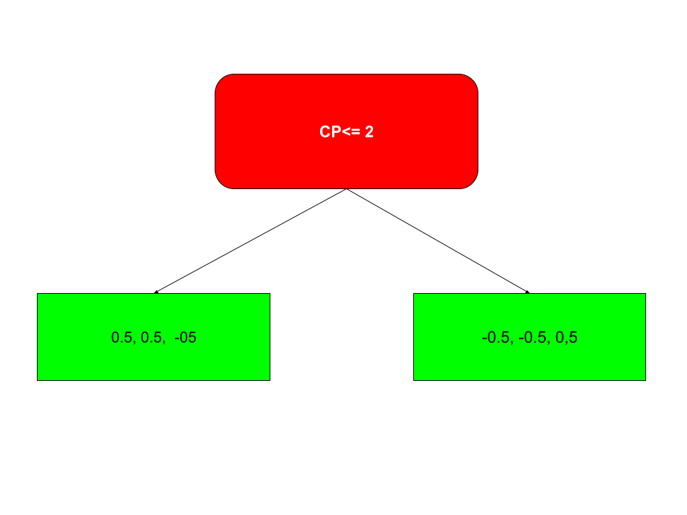
3 | 0.5 | 0.25

slope | gradien | hessian | treshold | GL | HL | GR | HR | Similarity L | Similarity R | Gain
1 | 0.5 | 0.25
1 | 0.5 | 0.25
1 | 0.5 | 0.25
1 | -0.5 | 0.25
2 | -0.5 | 0.25 | 1.5 | 1 | 1 | -1 | 0.5 | 1 | 2 | 0.5
2 | -0.5 | 0.25

exang | gradien | hessian | treshold | GL | HL | GR | HR | Similarity L | Similarity R | Gain
0 | 0.5 | 0.25
0 | 0.5 | 0.25
0 | -0.5 | 0.25
0 | -0.5 | 0.25
0 | -0.5 | 0.25
1 | 0.5 | 0.25 | 0.5 | -0.5 | 1.25 | 0.5 | 0.25 | 0.2 | 1 | -0.4

GAIN TERTINGGI ADA DI FITUR CP |  |  | Gain | 0.66666666667
Sekarang Kita Split data berdasarkan Fitur SLOPE |  |  | Treshold | 2

age | sex | cp | trestbps | chol | fbs | restecg | thalach | exang | oldpeak | slope | ca | thal | target
54 | 1 | 0 | 120 | 188 | 0 | 1 | 113 | 0 | 1.4 | 1 | 1 | 3 | 0 | Hitung G dan H ROOT NODE
42 | 1 | 0 | 136 | 315 | 0 | 1 | 125 | 1 | 1.8 | 1 | 0 | 1 | 0 | G: | 0.5
41 | 1 | 1 | 135 | 203 | 0 | 1 | 132 | 0 | 0 | 1 | 0 | 1 | 1 | H: | 0.75
 |  |  |  |  |  |  |  |  |  |  |  |  |  | S: | 0.3333333333

age | gradien | hessian | treshold | GL | HL | GR | HR | Similarity L | Similarity R | Gain
41 | -0.5 | 0.25
42 | 0.5 | 0.25 | 41.5 | -0.5 | 0.25 | 1 | 0.5 | 1 | 2 | 0.3333333333
54 | 0.5 | 0.25 | 48 | 0 | 0.5 | 0.5 | 0.25 | 0 | 1 | -0.6666666667

sex | gradien | hessian | treshold | GL | HL | GR | HR | Similarity L | Similarity R | Gain
1 | 0.5 | 0.25
1 | 0.5 | 0.25
1 | -0.5 | 0.25

cp | gradien | hessian | treshold | GL | HL | GR | HR | Similarity L | Similarity R | Gain
0 | 0.5 | 0.25
0 | 0.5 | 0.25
1 | -0.5 | 0.25 | 0.5 | 1 | 0.5 | 0 | 0.25 | 2 | 0 | -0.1666666667

trestbps | gradien | hessian | treshold | GL | HL | GR | HR | Similarity L | Similarity R | Gain
120 | 0.5 | 0.25
135 | -0.5 | 0.25 | 127.5 | 0.5 | 0.25 | 0 | 0.5 | 1 | 0 | -0.6666666667
136 | 0.5 | 0.25 | 135.5 | 0 | 0.5 | 0.5 | 0.25 | 0 | 1 | -0.6666666667

chol | gradien | hessian | treshold | GL | HL | GR | HR | Similarity L | Similarity R | Gain
188 | 0.5 | 0.25
203 | -0.5 | 0.25 | 195.5 | 0.5 | 0.25 | 0 | 0.5 | 1 | 0 | -0.6666666667
315 | 0.5 | 0.25 | 259 | 0 | 0.5 | 0.5 | 0.25 | 0 | 1 | -0.6666666667

fbs | gradien | hessian | treshold | GL | HL | GR | HR | Similarity L | Similarity R | Gain
0 | 0.5 | 0.25
0 | 0.5 | 0.25
0 | -0.5 | 0.25

restceg | gradien | hessian | treshold | GL | HL | GR | HR | Similarity L | Similarity R | Gain
0 | 0.5 | 0.25
1 | 0.5 | 0.25 | 0.5 | 0.5 | 0.25 | 0 | 0.5 | 1 | 0 | -0.6666666667
1 | -0.5 | 0.25

thalach | gradien | hessian | treshold | GL | HL | GR | HR | Similarity L | Similarity R | Gain
113 | 0.5 | 0.25
125 | 0.5 | 0.25 | 119 | 0.5 | 0.25 | 0 | 0.5 | 1 | 0 | -0.6666666667
132 | -0.5 | 0.25 | 128.5 | 1 | 0.5 | 0 | 0.25 | 2 | 0 | -0.1666666667

exang | gradien | hessian | treshold | GL | HL | GR | HR | Similarity L | Similarity R | Gain
0 | 0.5 | 0.25
0 | -0.5 | 0.25
1 | 0.5 | 0.25 | 0.5 | 0 | 0.5 | 0.5 | 0.25 | 0 | 1 | -0.6666666667

oldpeak | gradien | hessian | treshold | GL | HL | GR | HR | Similarity L | Similarity R | Gain
0 | -0.5 | 0.25
1.4 | 0.5 | 0.25 | 0.7 | -0.5 | 0.25 | 1 | 0.5 | 1 | 2 | 0.3333333333
1.8 | 0.5 | 0.25 | 1.6 | 0 | 0.5 | 0.5 | 0.25 | 0 | 1 | -0.6666666667

slope | gradien | hessian | treshold | GL | HL | GR | HR | Similarity L | Similarity R | Gain
1 | 0.5 | 0.25
1 | 0.5 | 0.25
1 | -0.5 | 0.25

ca | gradien | hessian | treshold | GL | HL | GR | HR | Similarity L | Similarity R | Gain
0 | 0.5 | 0.25
0 | -0.5 | 0.25
1 | 0.5 | 0.25 | 0.5 | 0 | 0.5 | 0.5 | 0.25 | 0 | 1 | -0.6666666667

thal | gradien | hessian | treshold | GL | HL | GR | HR | Similarity L | Similarity R | Gain
1 | 0.5 | 0.25
1 | -0.5 | 0.25
3 | 0.5 | 0.25 | 2 | 0 | 0.5 | 0.5 | 0.25 | 0 | 1 | -0.6666666667

GAIN TERTINGGI ADA DI FITUR OLDPEAK |  |  |  |  | 0.33333333333 | karena di sini ada beberapa fitur dengan gain 0.333333333 kita bisa memilih salah satu fitur, kita bisa memilih secara arbitrary/acak atau berdasarkan urutan fitur, kami memilih oldpeak berdasarkan urutan fitur
 |  |  |  | treshold | 0.7

age | sex | cp | trestbps | chol | fbs | restecg | thalach | exang | oldpeak | slope | ca | thal | target | Hitung G dan H ROOT NODE
60 | 0 | 3 | 150 | 240 | 0 | 1 | 171 | 0 | 0.9 | 2 | 0 | 2 | 1 | G: | -0.5
34 | 1 | 3 | 118 | 182 | 0 | 0 | 174 | 0 | 0 | 2 | 0 | 2 | 1 | H: | 0.75
59 | 1 | 3 | 170 | 288 | 0 | 0 | 159 | 0 | 0.2 | 1 | 0 | 3 | 0 | S: | 0.3333333333

age | gradien | hessian | treshold | GL | HL | GR | HR | Similarity L | Similarity R | Gain
60 | -0.5 | 0.25
34 | -0.5 | 0.25 | 47 | -0.5 | 0.25 | 0 | 0.25 | 1 | 0 | -0.6666666667
59 | 0.5 | 0.25 | 46.5 | -1 | 0.5 | 0.5 | 0.25 | 2 | 1 | 0.3333333333

sex | gradien | hessian | treshold | GL | HL | GR | HR | Similarity L | Similarity R | Gain
0 | -0.5 | 0.25
1 | -0.5 | 0.25 | 0.5 | -0.5 | 0.25 | 0 | 0.5 | 1 | 0 | -0.6666666667
1 | 0.5 | 0.25

cp | gradien | hessian | treshold | GL | HL | GR | HR | Similarity L | Similarity R | Gain
3 | -0.5 | 0.25
3 | -0.5 | 0.25
3 | 0.5 | 0.25

trestbps | gradien | hessian | treshold | GL | HL | GR | HR | Similarity L | Similarity R | Gain
118 | -0.5 | 0.25
150 | -0.5 | 0.25 | 134 | -0.5 | 0.25 | 0 | 0.5 | 1 | 0 | -0.6666666667
170 | 0.5 | 0.25 | 160 | -1 | 0.5 | 0.5 | 0.25 | 2 | 1 | 0.3333333333

chol | gradien | hessian | treshold | GL | HL | GR | HR | Similarity L | Similarity R | Gain
182 | -0.5 | 0.25
240 | -0.5 | 0.25 | 211 | -0.5 | 0.25 | 0 | 0.5 | 1 | 0 | -0.6666666667
288 | 0.5 | 0.25 | 264 | -1 | 0.5 | 0.5 | 0.25 | 2 | 1 | 0.3333333333

fbs | gradien | hessian | treshold | GL | HL | GR | HR | Similarity L | Similarity R | Gain
0 | -0.5 | 0.25
0 | -0.5 | 0.25
0 | 0.5 | 0.25

restecg | gradien | hessian | treshold | GL | HL | GR | HR | Similarity L | Similarity R | Gain
0 | -0.5 | 0.25
1 | -0.5 | 0.25 | 0.5 | -0.5 | 0.25 | 0 | 0.5 | 1 | 0 | -0.6666666667
1 | 0.5 | 0.25

thalach | gradien | hessian | treshold | GL | HL | GR | HR | Similarity L | Similarity R | Gain
159 | 0.5 | 0.25
171 | -0.5 | 0.25 | 165 | 0.5 | 0.25 | -1 | 0.5 | 0.2 | 2 | -0.06666666667
174 | -0.5 | 0.25 | 172.5 | 0 | 0.5 | -0.5 | 0.25 | 0 | 1 | -0.6666666667

exang | gradien | hessian | treshold | GL | HL | GR | HR | Similarity L | Similarity R | Gain
0 | -0.5 | 0.25
0 | -0.5 | 0.25
0 | 0.5 | 0.25

olldpeak | gradien | hessian | treshold | GL | HL | GR | HR | Similarity L | Similarity R | Gain
0 | -0.5 | 0.25
0.2 | 0.5 | 0.25 | 0.1 | -0.5 | 0.25 | 0 | 0.5 | 1 | 0 | -0.6666666667
0.9 | -0.5 | 0.25 | 0.55 | 0 | 0.5 | -0.5 | 0.25 | 0 | 1 | -0.6666666667

slope | gradien | hessian | treshold | GL | HL | GR | HR | Similarity L | Similarity R | Gain
1 | 0.5 | 0.25
2 | -0.5 | 0.25 | 1.5 | 0.5 | 0.25 | -1 | 0.5 | 1 | 2 | 0.3333333333
2 | -0.5 | 0.25

ca | gradien | hessian | treshold | GL | HL | GR | HR | Similarity L | Similarity R | Gain
0 | -0.5 | 0.25
0 | -0.5 | 0.25
0 | 0.5 | 0.25

thal | gradien | hessian | treshold | GL | HL | GR | HR | Similarity L | Similarity R | Gain
2 | -0.5 | 0.25
2 | -0.5 | 0.25
3 | 0.5 | 0.25 | 2.5 | -1 | 0.5 | 0 | 0.5 | 2 | 0 | -0.1666666667

GAIN TERTINGGI ADA DI FITUR SLOPE |  |  |  |  | 0.33333333333 | karena di sini ada beberapa fitur dengan gain 0.333333333 kita bisa memilih salah satu fitur, kita bisa memilih secara arbitrary/acak atau berdasarkan urutan fitur, kami memilih slope berdasarkan urutan fitur
 |  |  |  | treshold | 1.5

Split node kiti atau data yang CP <= 2, kita split data ini menggunakan oldpeak <= 0,7, yang merupakan gain tertinggi

age | sex | cp | trestbps | chol | fbs | restecg | thalach | exang | oldpeak | slope | ca | thal | target
41 | 1 | 1 | 135 | 203 | 0 | 1 | 132 | 0 | 0 | 1 | 0 | 1 | 1

age | sex | cp | trestbps | chol | fbs | restecg | thalach | exang | oldpeak | slope | ca | thal | target
54 | 1 | 0 | 120 | 188 | 0 | 1 | 113 | 0 | 1.4 | 1 | 1 | 3 | 0
42 | 1 | 0 | 136 | 315 | 0 | 1 | 125 | 1 | 1.8 | 1 | 0 | 1 | 0

Split node kiti atau data yang CP > 2, kita split data ini menggunakan slope <= 1.5, yang merupakan gain tertinggi

age | sex | cp | trestbps | chol | fbs | restecg | thalach | exang | oldpeak | slope | ca | thal | target
59 | 1 | 3 | 170 | 288 | 0 | 0 | 159 | 0 | 0.2 | 1 | 0 | 3 | 0

age | sex | cp | trestbps | chol | fbs | restecg | thalach | exang | oldpeak | slope | ca | thal | target
60 | 0 | 3 | 150 | 240 | 0 | 1 | 171 | 0 | 0.9 | 2 | 0 | 2 | 1
34 | 1 | 3 | 118 | 182 | 0 | 0 | 174 | 0 | 0 | 2 | 0 | 2 | 1

untuk node kanan kita tidak split karena tadi, semua gain yang di hasilkan <= 0

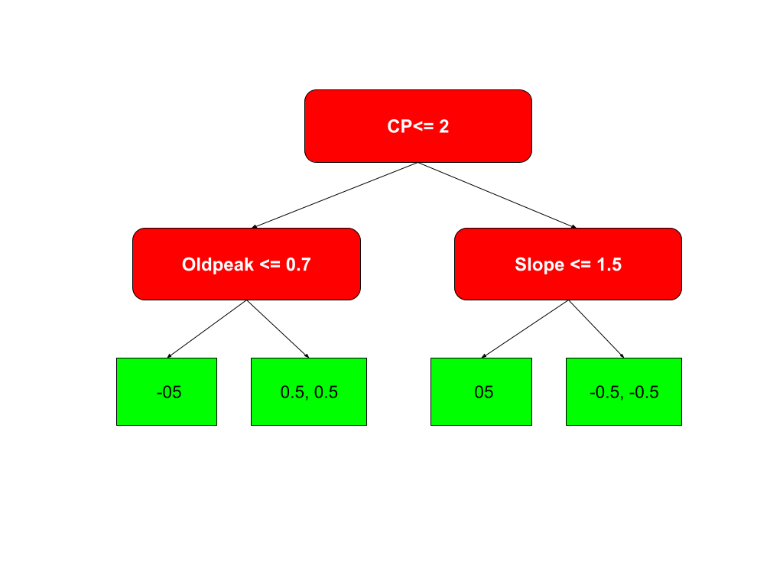
Pohon yang di hasilkan

 |  |  |  |  |  | Karena parameter max_depth kita adalah 2 kita stop untuk mensplit pohonya lagi, tapi sebenarnya kita masih bisa check lagi setaip leaf yang masih memiliki >= 2 data

Menghitung Output Value Di setiap leaf

Leaf 1 (-0.5) |  |  | Leaf 2 (0.5, 0.5)
G: | -0.5 |  | G: | 1
H: | 0.25 |  | H: | 0.75
Output: | 2 |  | Output: | -1.333333333

Leaf 3 (0.5) |  |  | Leaf 2 (-0.5, -0,5)
G: | 0.5 |  | G: | -1
H: | 0.25 |  | H: | 0.75
Output: | -2 |  | Output: | 1.333333333

Menghitung Probailitas, Gradien dan hessian baru

Label Asli | log-odds awal | Prediksi Pohon 1 | prediksi_model_total | Probabilitas | Gradien Baru | Hessian Baru
0 | 0 | -0.4 | -0.4 | 0.4013123399 | 0.4013123399 | 0.2402607457 |  | DI sini bisa di lihat bahwa probabilitas semakin mendekati label aslinya di setiap record data
0 | 0 | -0.6 | -0.6 | 0.3543436938 | 0.3543436938 | 0.2287842405
0 | 0 | -0.4 | -0.4 | 0.4013123399 | 0.4013123399 | 0.2402607457
1 | 0 | 0.4 | 0.4 | 0.5986876601 | -0.4013123399 | 0.2402607457
1 | 0 | 0.6 | 0.6 | 0.6456563062 | -0.3543436938 | 0.2287842405
1 | 0 | 0.4 | 0.4 | 0.5986876601 | -0.4013123399 | 0.2402607457

Setelah itu kita ulangi proses sebelumnya menggunakan nilai probailitas, gradien dan hessian yang baru, kita dapat berhenti saat sudah mencapai n_estimator

